Ejercicio 1
Ejercicio 1
Fecha: 29 de agosto de 2023
Código | Titulo | Descripción
1 | Invertir numero de dos cifras | Recibe un numero de dos cifras y lo invierte

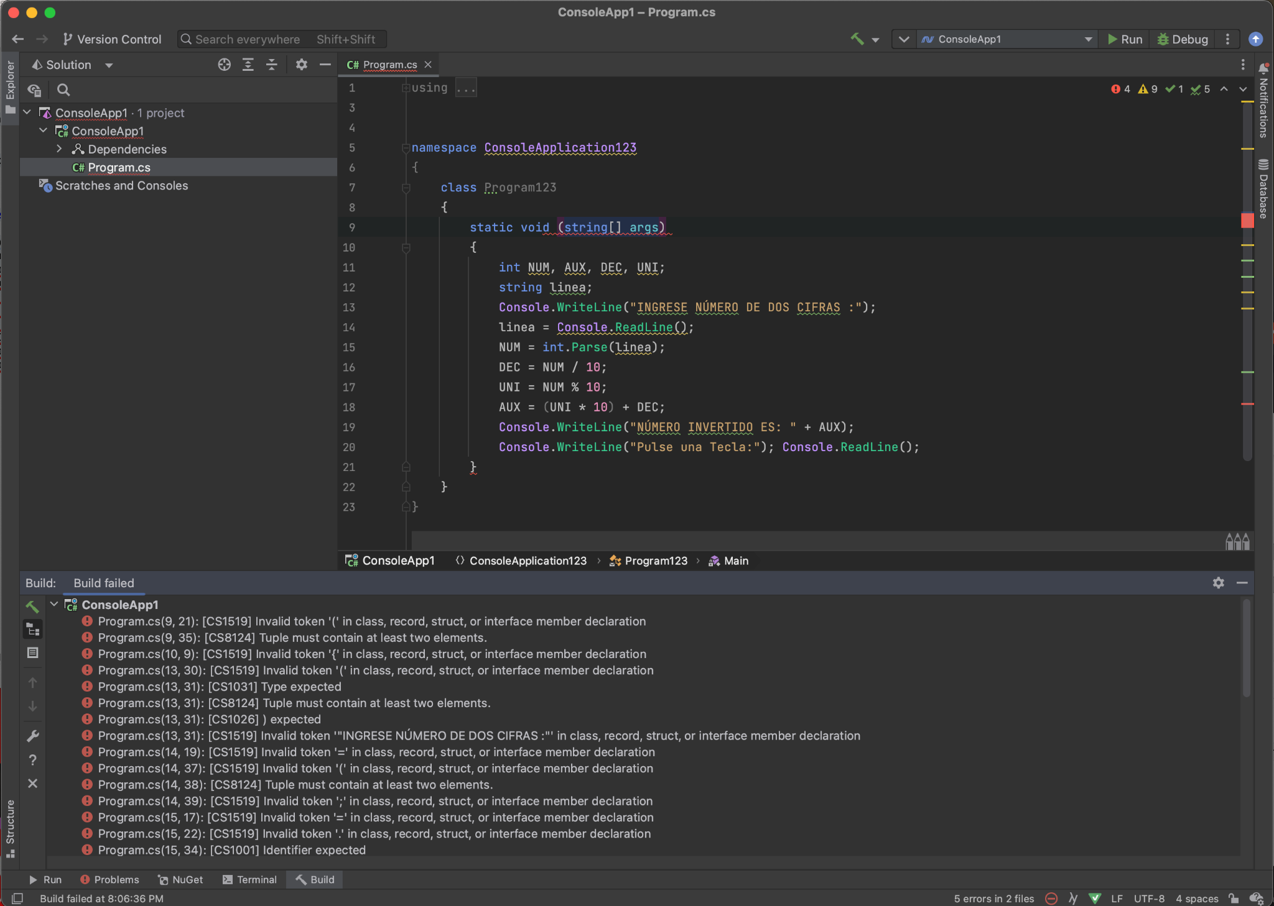
Evidencia
En la captura, se evidencia que la aplicación no es capaz de ejecutarse, pues falta una función Main válida como punto de iniciación, y falta el nombre para la funcion static void (string[] args)

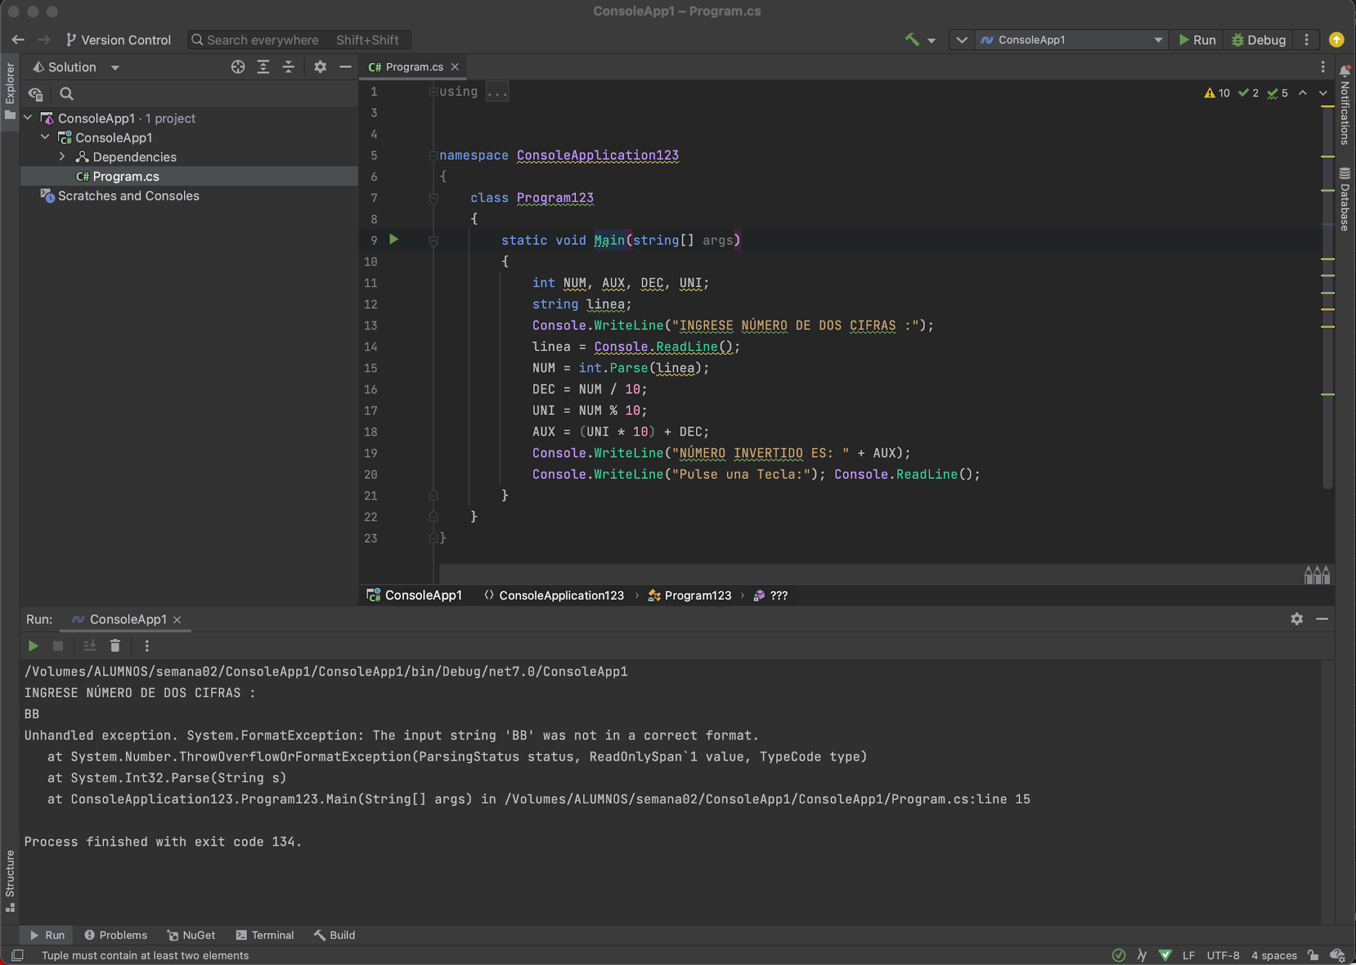
La aplicacion tiene una excepcion al insertar un valor no esperado como numero de dos cifras, ya que falta una correcta verificación de los datos insertados por el usuario

Si se inserta un valor numerico con una longitud diferente a dos cifras, el programa funcionara sin mostrar una advertencia, y arrojara un resultado erroneo. Se debería verificar que el numero esté entre 10 y 99 antes de realizar alguna operación con él

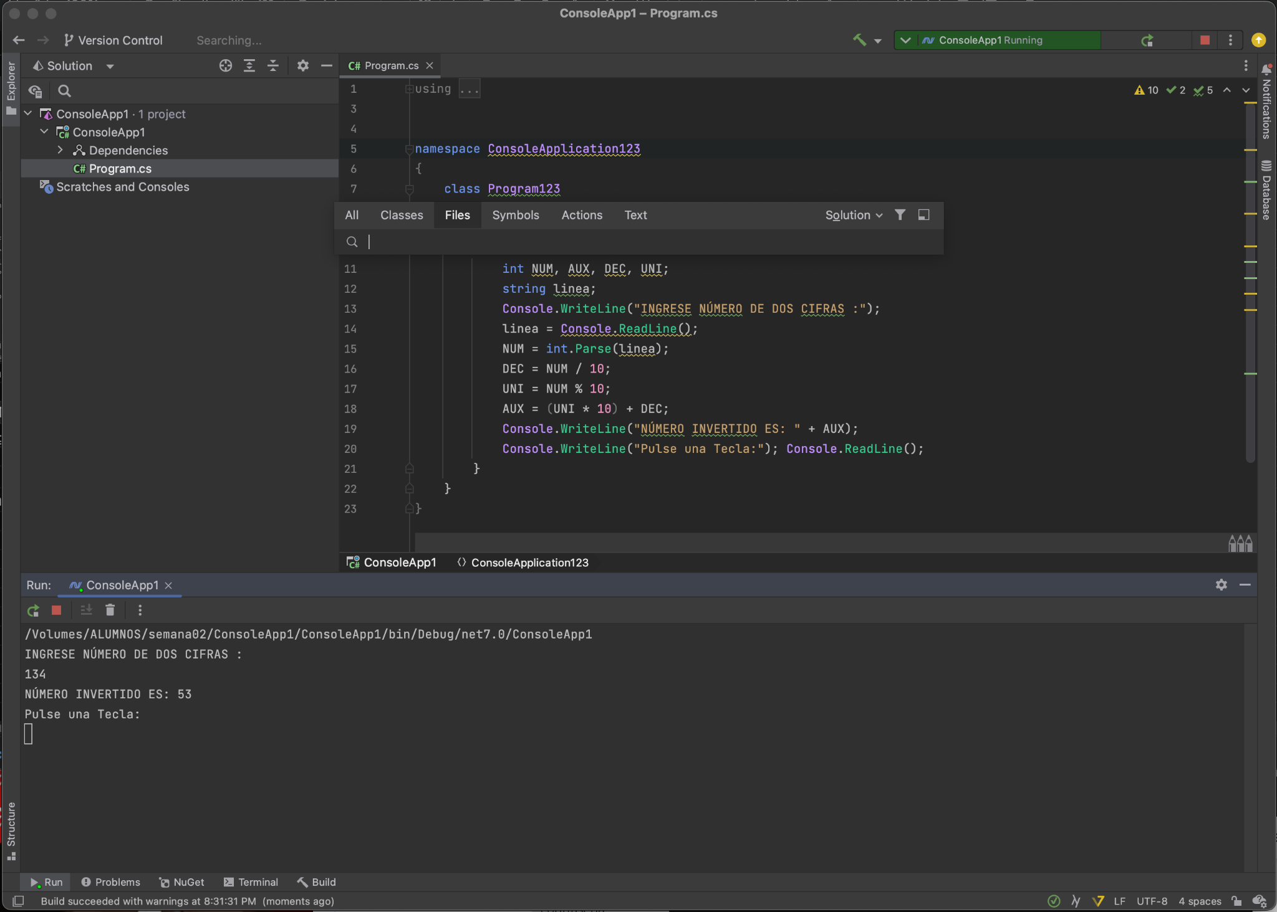

Recomendación
Corregir el código de la funcion al nombrar la funcion static void como Main, y considerar agregar validaciones de datos

Conclusión
No pasa a producción

Ejercicio 2
Ejercicio 2
Fecha: 29 de agosto de 2023
Código | Titulo | Descripción
2 | Invierte numeros de tres cifras | Se debe ingresar un número de tres cifras e imprime el número invertido en la consola

Evidencia
Adjunto la evidencia en foto del ejecutable, donde se visualiza que el código no es capaz de ejecutarse
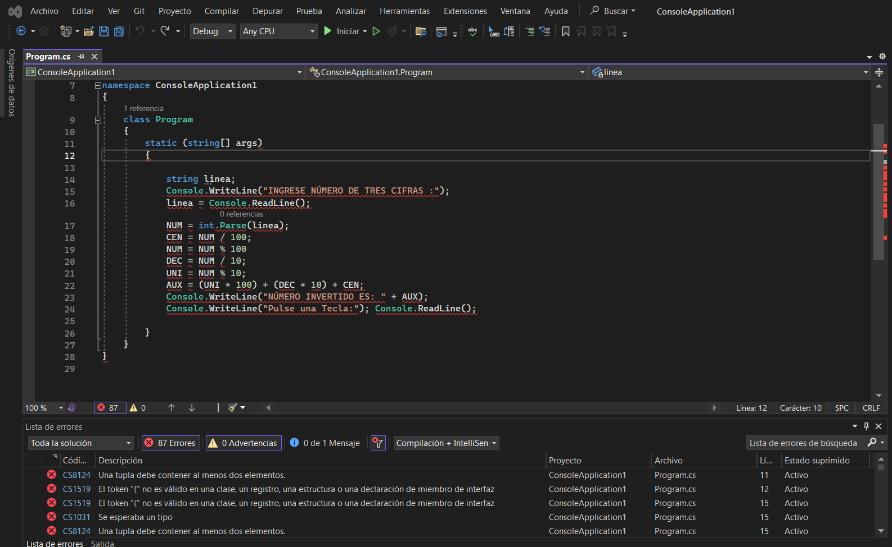

Se han detectado 8 errores

Error | Descripción
1 | Falta definir el tipo de dato de la función principal
2 | Falta nombrar a la función principal
3 | Falta un punto y coma al final de la linea 19
4 | Falta definir el tipo de dato del valor NUM
5 | Falta definir el tipo de dato del valor CEN
6 | Falta definir el tipo de dato del valor DEC
7 | Falta definir el tipo de dato del valor UNI
8 | Falta definir el tipo de dato del valor AUX

Recomendaciones
Lista de las recomendaciones para el código del ejecutable
# | Recomendación
1 | Agregar el tipo de dato y nombre de la función en la linea 11 (agregar void Main)
2 | Agregar una linea donde se definan las variables NUM, CEN, DEC, UNI y AUX
3 | Agregar el punto y coma en la linea 19

Ejemplo gráfico de las recomendaciones:
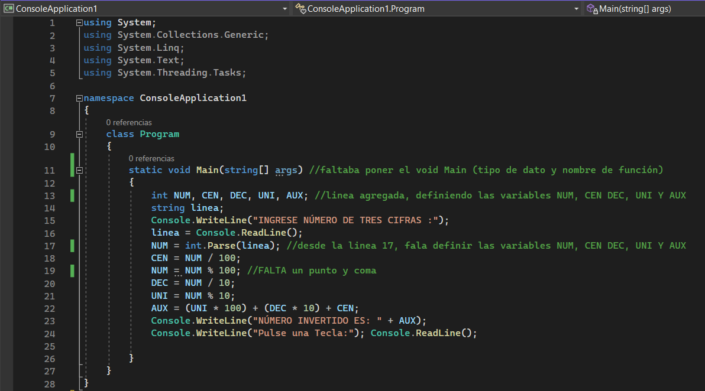

Conclusión
Debido a esta lista de errores, el código NO pasa a producción.

Ejercicio 3
Ejercicio 3
Fecha: 29 de agosto de 2023
Código | Titulo | Descripción
3 | Calculadora básica con errores | Este código implementa una calculadora simple que realiza las operaciones de suma, resta, multiplicación y división de dos números ingresados por consola
 |  | y también incluye el cálculo del residuo de una división.

Evidencia
Evidencias detalladas de los errores

El código presenta 5 errores.

Primer error
En el código, la clase Program debe utilizar las llaves para delimitar el cuerpo. En este caso, la clase quedó incompleta al faltar la llave de cierre luego del método Main.

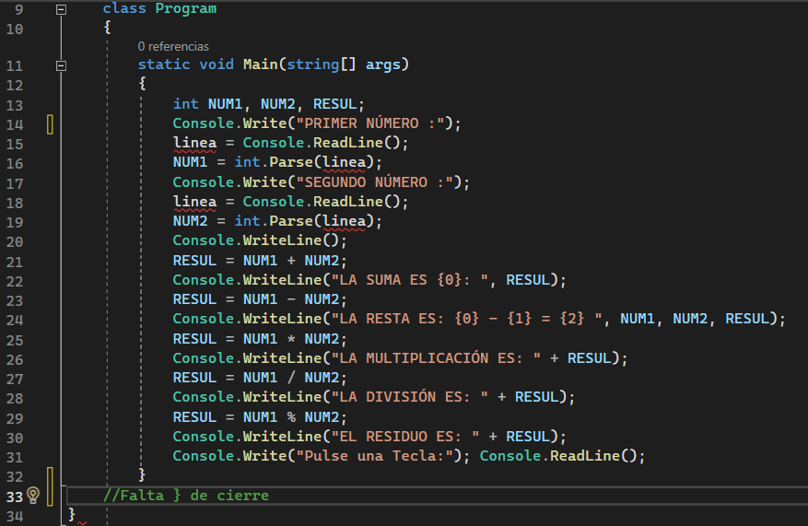

2do, 3er, 4to y 5to error
Los 4 errores restantes son lo mismo, es decir, están relacionados con el problema de la variable linea el cual no está instanciado. Por ende, al intentar asignarle valores mediante Console.ReadLine(), fallará porque no se le ha reservado memoria en el programa.

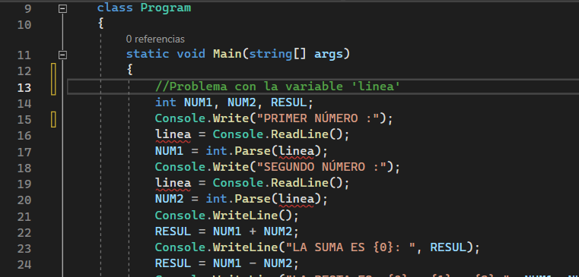

Recomendación
Recomiendo que se ponga la llave de cierre en la clase Program, luego del método Main y que se instancie la variable linea como tipo de dato string para que pueda compilar sin problemas.

Conclusión
Por lo tanto, el código NO pasa a producción porque no compila el código por los problemas anteriormente mencionados.

Ejercicio 4
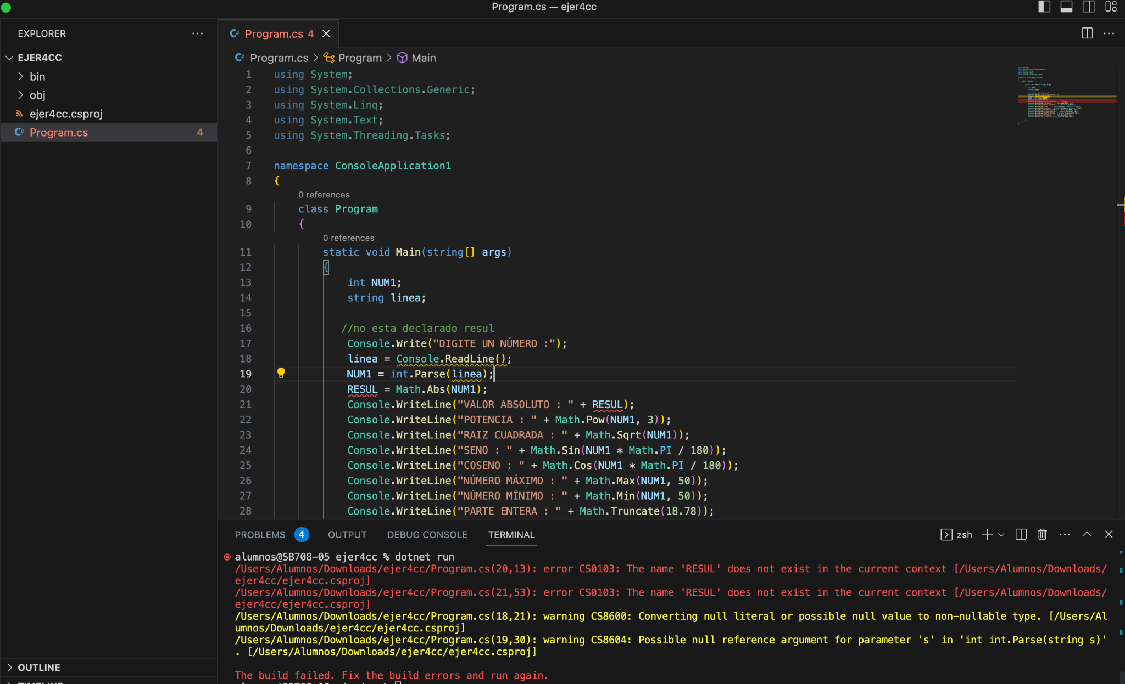
Ejercicio 4
Fecha: 29 de agosto de 2023
Código | Titulo | Descripción | Descripción de errores | Recomendación | Conclusion
4 | Obtener resultados matematicos de un numero | El programa sirve para obtener resultados matemático en base a un número, empleando numeros constantes, | En el programa se usa numeros constantes, lo cual resulta no ser optimo para realizar operaciones matematicas, ya que el proposito seria realizar dichos resultados del numero que el usuario ingresa | Se recomienda reemplazar los numeros constantes por constantes. | No pasa a produccion (corregir los errores mecionados y realizar pruebas unitarias)
 |  |  | Falta declarar RESUL | Se recomienda declarar RESUL de tipo int
 |  |  | El usuario puede ingresar texto juntamente con numeros esto rompe el codigo y el usuario no tiene informacion de lo que hizo mal. | Se recomienda validad lo que ingresa el usurio y mostrarle un mensaje de error indicandole los detalles.

Evidencia

